Feuil1
édition | validation | neuf | occasion
ce véhicule est neuf | vn_1 | vn_1 | vo_10
acheté d'occasion | vo_10 | vn_2 | vo_11
une bonne occasion cette fois |  | vn_3 | vo_12
Voulez vous du neuf |  | vn_4 | vo_13
 |  | vn_5 | vo_14
 |  | vn_6 | vo_15
 |  | vn_7 | vo_16
 |  | vn_8 | vo_17
 |  | vn_9 | vo_18
 |  | vn_10
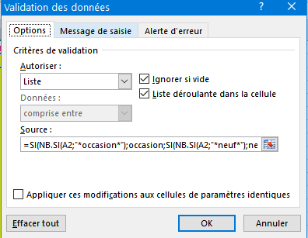
 |  | vn_11

 |  | nom de la liste: neuf | nom de la liste occasion

 |  | formule de validation

